Sheet1
新意达国际贸易有限公司购货合同

 |  | 客户:L1005 |  |  |  |  | 单号:anartxy0078
 |  | 地址: |  |  |  |  | 订货日期:2023/6/7
 |  | 电话: |  |  |  |  | 交货日期:2023/7/10
序号 | 包装卡片 | 客户编号 | 图片 | 名称 | 电镀 | 材料说明 | 数量(PCS) | 单位 | 单价 | 金额 | 备注
1 | 卡片GS004每条贴一条码 贴袋子背后 | CPE425N 2300000280494 |  | 不锈钢耳环 | 14K炉内金 | 黑玛瑙 | 200 | 对
 |  | CPE425VER 2300000280500 |  |  |  | 非洲松 | 200 | 对
 |  | CPE425AZU 2300000280517 |  |  |  | 青金 | 200 | 对
2 | 卡片GS004每条贴一条码 贴袋子背后 | CPE426N 2300000280524 | 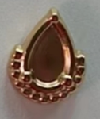 | 不锈钢耳环 | 14K炉内金 | 黑玛瑙 | 200 | 对
 |  | CPE426VER 2300000280548 |  |  |  | 非洲松 | 200 | 对
 |  | CPE426AZU 2300000280531 |  |  |  | 青金 | 200 | 对
3 | 卡片GS004每条贴一条码 贴袋子背后 | CPE427N 2300000280555 |  | 不锈钢耳环 | 14K炉内金 | 黑玛瑙 | 200 | 对
 |  | CPE427VER 2300000280579 |  |  |  | 非洲松 | 200 | 对
 |  | CPE427AZU 2300000280562 |  |  |  | 青金 | 200 | 对
4 | 卡片GS004每条贴一条码 贴袋子背后 | CPE428N 2300000280586 | 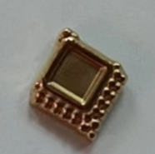 | 不锈钢耳环 | 14K炉内金 | 黑玛瑙 | 200 | 对
 |  | CPE428VER 2300000280609 |  |  |  | 非洲玉 | 200 | 对
 |  | CPE428AZU 2300000280593 |  |  |  | 青金 | 200 | 对
5 | 卡片GS004每条贴一条码 贴袋子背后 | CPE429N 2300000280616 | 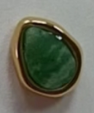 | 不锈钢耳环 | 14K炉内金 | 黑玛瑙 | 200 | 对
 |  | CPE429VER 2300000280630 |  |  |  | 非洲松 | 200 | 对
 |  | CPE429AZU 2300000280623 |  |  |  | 青金 | 200 | 对
6 | 卡片GS004每条贴一条码 贴袋子背后 | CPE430N 2300000280647 | 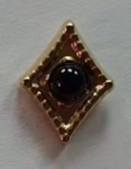 | 不锈钢耳环 | 14K炉内金 | 黑玛瑙 | 200 | 对
 |  | CPE430VER 2300000280661 |  |  |  | 非洲松 | 200 | 对
 |  | CPE430AZU 2300000280654 |  |  |  | 青金 | 200 | 对
7 | 卡片GS004每条贴一条码 贴袋子背后 | CPE431N 2300000280678 | 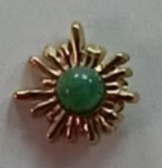 | 不锈钢耳环 | 14K炉内金 | 黑玛瑙 | 200 | 对
 |  | CPE431VER 2300000280692 |  |  |  | 非洲松 | 200 | 对
 |  | CPE431AZU 2300000280685 |  |  |  | 青金 | 200 | 对
8 | 卡片GS004每条贴一条码 贴袋子背后 | CPE432N 2300000280708 | 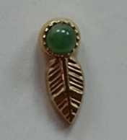 | 不锈钢耳环 | 14K炉内金 | 黑玛瑙 | 200 | 对
 |  | CPE432VER 2300000280722 |  |  |  | 非洲松 | 200 | 对
 |  | CPE432AZU 2300000280715 |  |  |  | 青金 | 200 | 对
9 | 卡片GS004每条贴一条码 贴袋子背后 | CPE433N 2300000280739 | 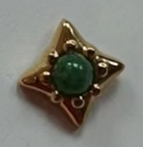 | 不锈钢耳环 | 14K炉内金 | 黑玛瑙 | 200 | 对
 |  | CPE433VER 2300000280753 |  |  |  | 非洲松 | 200 | 对
 |  | CPE433AZU 2300000280746 |  |  |  | 青金 | 200 | 对
10 | 卡片GS004每条贴一条码 贴袋子背后 | CPE434AZU 2300000280777 |  | 不锈钢耳环 | 14K炉内金 | 青金 | 150 | 对
 |  | CPE434N 2300000280760 |  |  |  | 黑玛瑙 | 150 | 对
 |  | CPE434VER 2300000280784 |  |  |  | 非洲松 | 150 | 对

